상품제안서
프리미엄 포토 안대 | 상품코드: S38648

 |  |  |  |  |  |  | 02-713-8555 | www.synergygift.co.kr
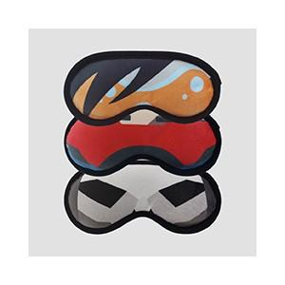 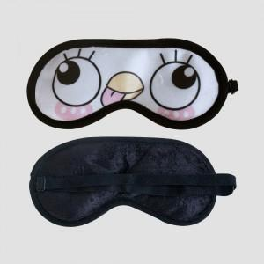 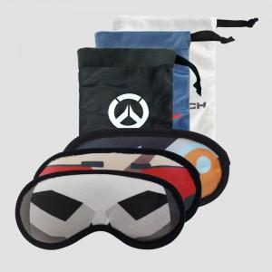

【상세/제작정보】 | 원하는 이미지나 디자인을 패브릭원단에 풀컬러 인쇄 가능한 안대 파우치!

【인쇄/포장옵션】 | DTP컬러전사 / OPP(비닐)

【공급단가】 | 수량 | 100~ | 300~ | 500~ | 1,000~ | 3,000~
*VAT별도 | 안대 | 5,200원 | 4,920원 | 4,680원 | 4,560원 | 4,480원
 | 안대+파우치 | 7,800원 | 7,380원 | 7,020원 | 6,840원 | 6,720원

【상품 URL】 | https://www.synergygift.co.kr:443/src/goods_detail.php?gdno=38648

